关系图
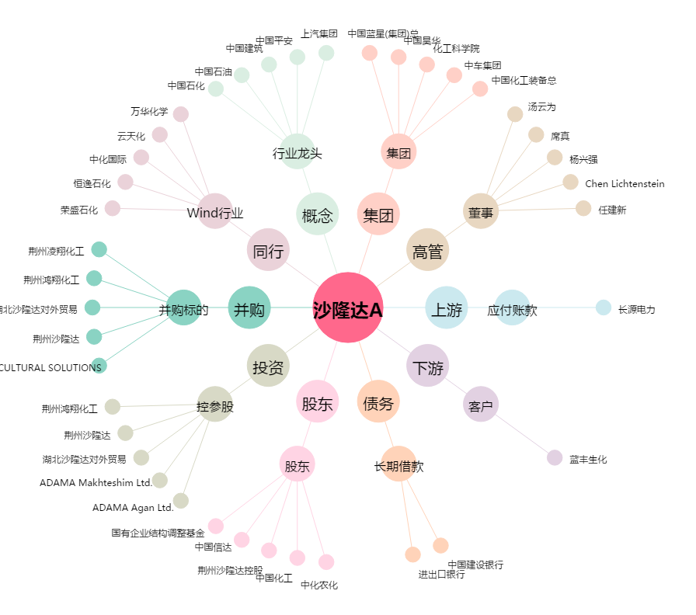
沙隆达A[000553.SZ] - 关系概览图

